说明
消除掉落 Cascading Reels
来源：https://ezslotdesign.com/cascading/（数学老王，2018.06.13）

机制：连线得分→中奖图案消除→上方掉落补齐→重复结算直到没有连线。
首创：IGT Davinci Diamonds；进化1：+Progressive Wild（Big Bad Wolf）；
进化2：Exploding Reels（3 Emperors）；融合例：Sevens High（每连消2次转1种颜色的7为百搭，
免费游戏每2把有得分+2次并转百搭，最多+6次）。

设计要点（原文）：更注意连消率 → 命中率要高、赔率可较低；表现上搭配连消音效动画。

本模型按原文要点补建（原文无计算数据，蓝字可改）：
P(恰好连消k次) = 命中率 x 连消率^(k-1) x (1-连消率)
期望连消次数 = 命中率/(1-连消率)；RTP放大倍率 = 1/(1-连消率)

（本簿已合并为 2 个页签：说明、消除掉落 连消机率+RTP换算；各区块：连消机率 第2~22行，RTP换算 第25~29行）

── 完整文档（原 老虎机数学专题-消除掉落.md 存档）──
老虎机数学专题 —— 消除掉落（Cascading Reels）

来源：https://ezslotdesign.com/cascading/ （作者：数学老王，2018.06.13；机制介绍文，无计算表）
配图：原文 1 张配图已下载到本目录 images/cascading/ 并嵌入本文。
配套模型：老虎机数学专题-消除掉落.xlsx（按原文设计要点补建的连消机率模型）
一、特色定义
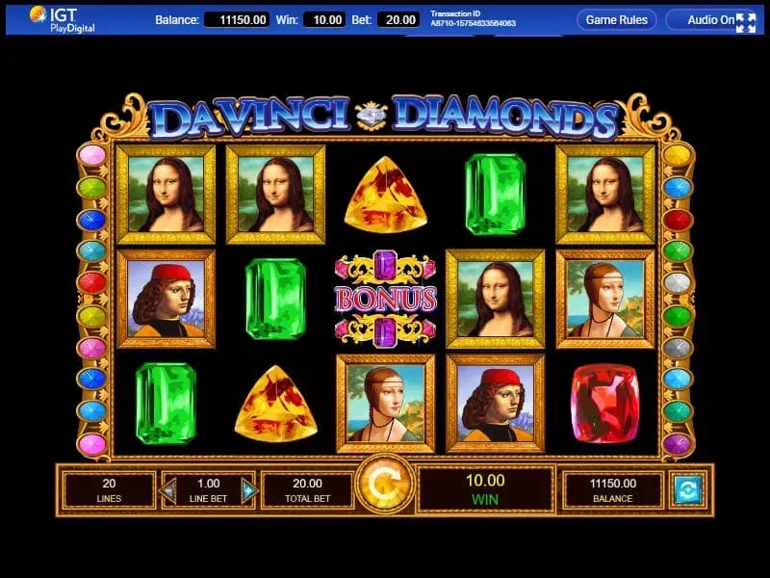
[图片] IGT《Davinci Diamonds》——消除掉落玩法首创 images/cascading/01-davinci-diamonds-3-opt.webp
Cascading Reels（消除掉落，又称 Tumbling Reels / Avalanche）：连线得分后中奖图案消除、上方图案掉落补齐，重复结算直到没有连线。首创：IGT《Davinci Diamonds》。
二、两种进化方向（原文）

• 1. + Progressive Wild：连消时给予图案转换成百搭的奖励，增加连消机率，也让玩家有明确的连消目标与成就感（例：QuickSpin《Big Bad Wolf》）。
• 2. Exploding Reels：连消时直接让连线的轮子重转，同样为了增加连消机率（例：Aristocrat《3 Emperors》）。
三、重头戏：Sevens High（原文）

主游戏：
• 1. 任意连线得分即可重转，重转中有得分又可再次重转，直到没得分
• 2. 每连续重转 2 次将 1 种颜色的 7 转成百搭，最多 3 种颜色的 7 都转成百搭
免费游戏：每 2 把免费游戏（不用连续）有得分 → +2 免费游戏次数并将 1 种颜色的 7 转成百搭；最多 +6 次并将 3 种颜色的 7 都转成百搭。
四、设计要点（原文）

机率设计上除了原本该注意的点，必须更加注意连消率：命中率要比较高、赔率可以比较低；画面音效在连消时搭配起来，带起玩家兴奋期待的情绪更好。
五、Excel 模型（按原文要点补建）

原文无计算数据，模型实现连消的机率结构（示范数据，蓝字可改）：
• 输入：单次结算的命中率 p_hit、每次消除后再连消的机率 p_cascade
• P(恰好连消 k 次) = p_hit × p_cascade^(k−1) × (1−p_cascade)
• 期望连消次数 = 1/(1−p_cascade)；连消 ≥4 次机率 = p_cascade³
• RTP 放大倍率 = 1/(1−p_cascade)（总 RTP = 单次结算 RTP × 此倍率）
工作表 | 内容
说明 | 机制、两种进化、设计要点
消除掉落 连消机率+RTP换算 | 连消机率（k=1~12 次连消的机率、累计、期望连消次数）+ RTP换算（连消放大倍率与总 RTP）

配图清单（images/cascading/）

文件 | 说明
images/cascading/01-davinci-diamonds-3-opt.webp | Davinci Diamonds 游戏图

